상품제안서
스테이24 스포홀릭 텀블러 450ml | 상품코드: F27882

 |  |  |  |  |  |  | 02-412-0044 | www.easy1.co.kr
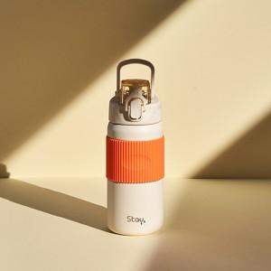

【상세/제작정보】 | 100개 이하 인쇄비 60000원 별도

【인쇄/포장옵션】 | 실크, 레이저, 개별인쇄 / 포장지포장

【공급단가】 | 수량 | 50~ | 100~ | 300~ | 500~ | 1,000~
*VAT별도 | 단가 | 17,760원 | 17,460원 | 17,020원 | 16,720원 | 16,280원

【상품 URL】 | https://dev.easy1.co.kr:443/src/goods_detail.php?gdno=27882

